Strom2
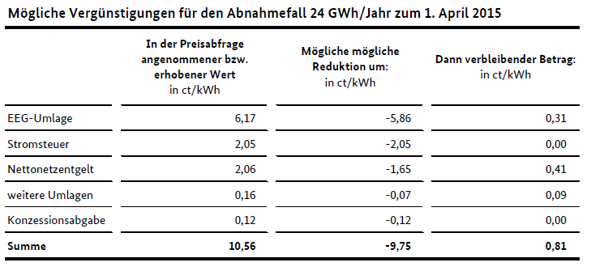
 | [€/MWh] | [€/GJ]
Strompreis Börse Mittel 2015 | 31.63 | 8.79
Strompreis KKS 2050 | 32 | 8.89

2015 [Cent/kWh] | Private Haushalte | Gewerbe | Industrie | Industrie (Verg.) | Anmerkungen/ Annahmen zur Entwicklung bis 2050 im Modell:
 | 2500 - 5000 kWh | 50MWh | 24GWh | 24GWh
Börsenpreis | 3.2 | 3.2 | 3.2 | 3.2 | Zukünftige Entwicklung entsprechend der Ergebnisse verschiedener Szenarien anpassbar.
Beschaffung, Vertrieb und Gewinn-Börsenpreis | 4.37 | 2.88 | 0.99 | 0.99 | konstant: aktuelle Differenz als Gewinn, da keine Daten zu Vetrieb und Gewinn verfügbar, siehe Quelle: Zusammenhang von Strombörsenpreisen und Endkundenpreisen, Studie im Auftrag der Agora Energiewende, 2013
Netzentgeld | 5.94 | 5.44 | 2.06 | 0.41 | Regional variierend. Zukünftige Entwicklung siehe Quelle: BMWi-Vorhaben „Netzentgelte“: Auswertung von Referenzstudien und Szenarioanalysen zur zukünftigen Entwicklung der Netzentgelte für Elektrizität: HH+Gewerbe: +2,15cent/kWh bis 2030; Industie: +51,5% bis 2030, danach linear interpolieren bis 2050
Messung, Abrechnung | 0.65 | 0.33 | 0.06 | 0.06 | Annahme: konstant bis 2050
Konzessionsabgabe | 1.63 | 0.97 | 0.12 | 0 | regional variierend (0,11-2,39). Annahme: konstant, da aktuelle Durchschnittswerte schon nah an gesetzlich festgelegeter Obergrenze liegen
EEG-Umlage | 6.17 | 6.17 | 6.17 | 0.31 | Quelle: Die Entwicklung der EEG-Kosten bis 2035, Agora Energiewende, 2015: danach konstant gehalten
EEG-Umlage Reduzierung | 0 | 0 | 0 | 0 | Laut Klimaschutzprogramm ab 2021 bis 2025 fix. Danach im Modell extrapoliert bis 2050. Müsste theoretisch an die CO2 Preis Entwicklung endogen angepasst werden!? Steigen die Einnahmen aus der CO2-Bepreisung, wird der Strompreis entlang des Bepreisungspfades weiter gesenkt.
KWK-G Umlage | 0.25 | 0.254 | 0.051 | 0.09 | Wird jedes Jahr neu berechnet, wie EEG Umlage. Annahme 2035: keine Umlage mehr, da 2030 die Förderung ausläuft. --> linear auf null interpoliert von 2020 an. Müsste eigntlich an den Ausbau der Anlagen im Modell angepasst werde. --> Würde aber zu Nichtlinearitäten führen. Annahme Diskutabel!
§-19-Umlage | 0.24 | 0.237 | 0.057 | 0 | konstant, da keine Literatur zur zukünftigen Entwicklung gefunden
Umlage nach § 18 AbLaV | 0.01 | 0.006 | 0.006 | 0 | konstant
Offshore-Haftungsumlage | -0.05 | -0.051 | 0.046 | 0 | konstant
Stromsteuer | 2.05 | 2.05 | 2.05 | 0 | konstant
Umsatzsteuer | 4.6474 | 0 | 0 | 0 | konstant 19% für private Haushalte
Summe | 29.1074 | 21.486 | 14.81 | 5.06

 |  |  |  |  | https://www.netztransparenz.de/KWKG/KWKG-Umlagen-Uebersicht

